All Sprints
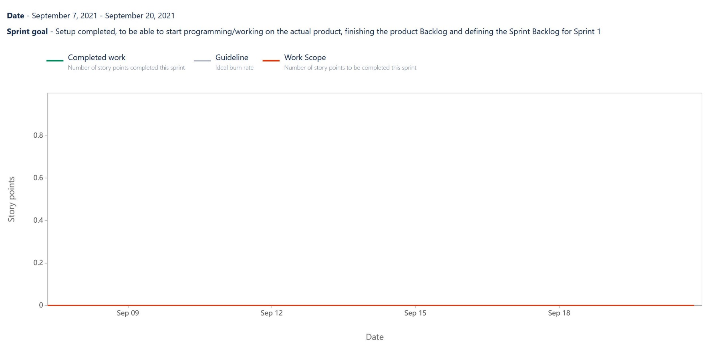
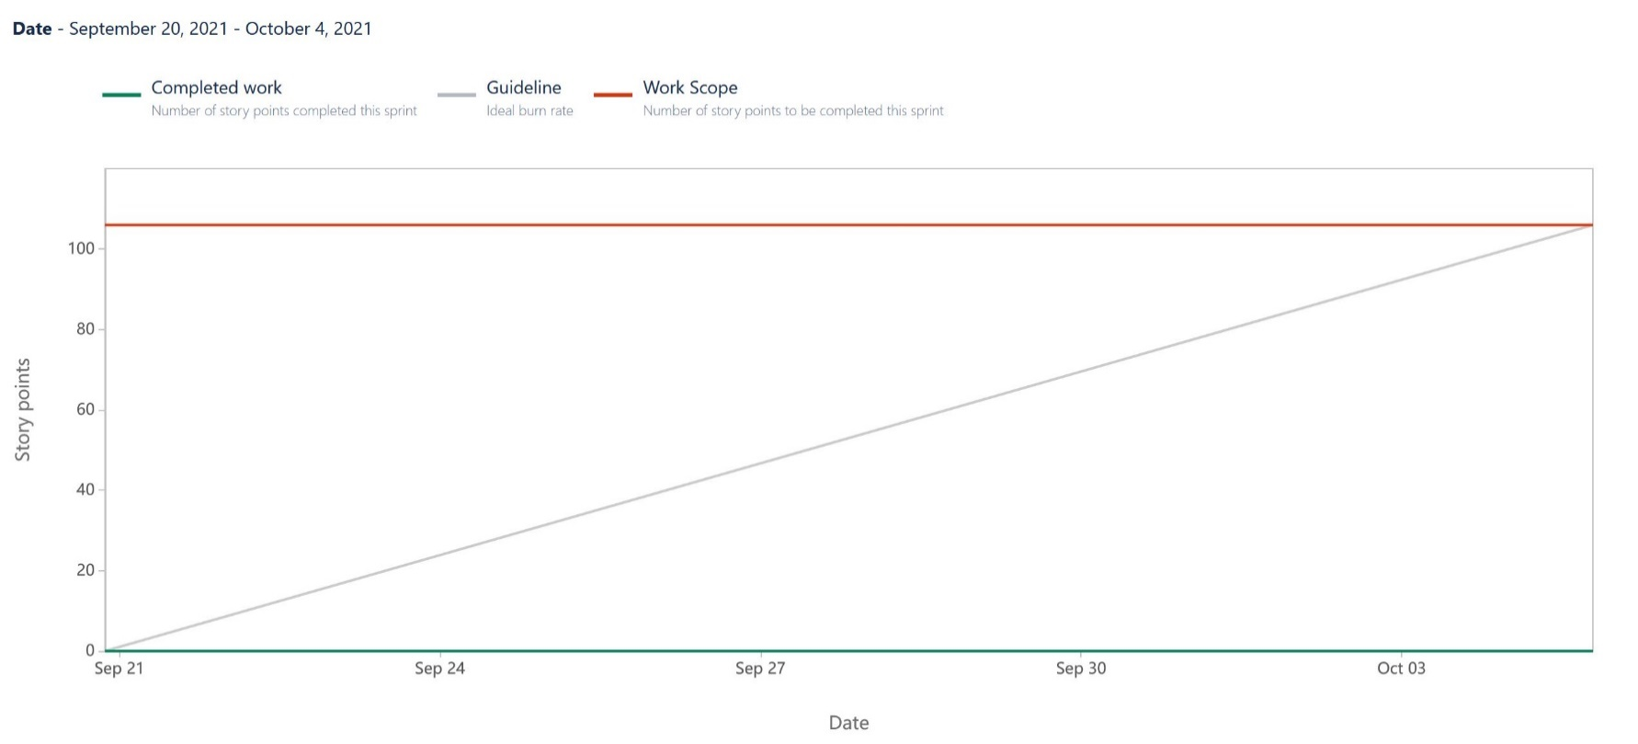
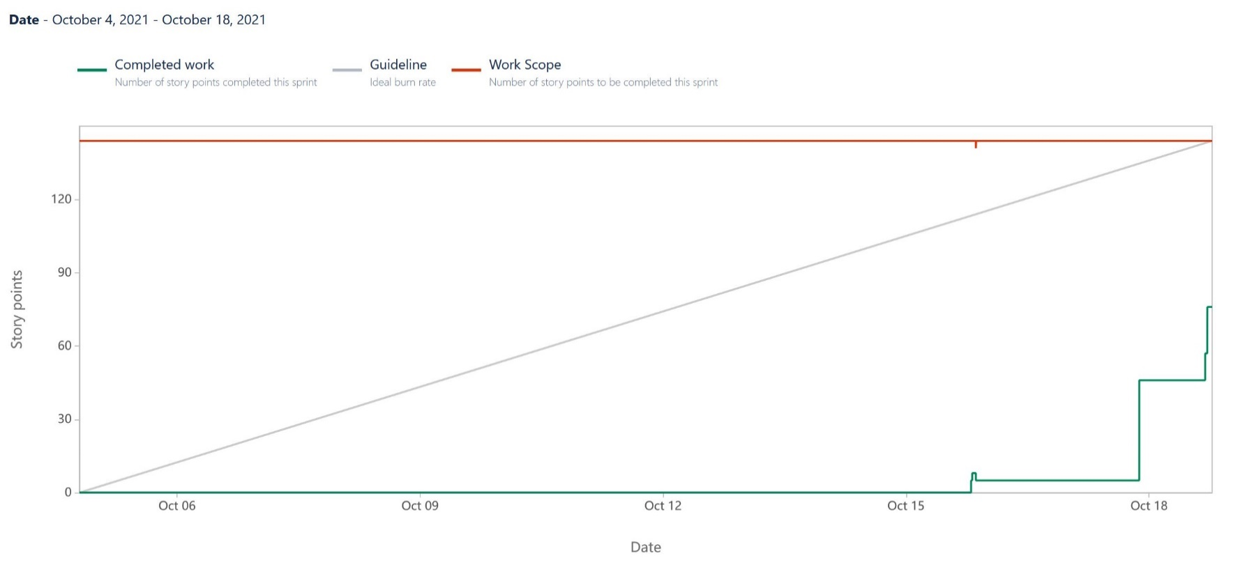

Sprint 0 |  |  |  |  | Sprint 1 |  |  |  |  | Sprint 2 |  |  |  |  | Sprint 3

Date | Event | Issue | Completed | Scope | Date | Event | Issue | Completed | Scope | Date | Event | Issue | Completed | Scope | Date | Event | Issue | Completed | Scope
7.9 | Sprint started | TSV-1 Jira Sprint 0 aufsetzen | 0 | 0 | 20.9 | Sprint started | TSV-32 Der User kann Schiffe zufällig vom Programm platzieren lassen | 0 | 106 | 4.10. | Sprint started | TSV-60 Dem User wird angezeigt welches Zeichen am Feld was bedeutet | 0 | 144 | 18.10 | Sprint started | TSV-60 Dem User wird angezeigt welches Zeichen am Feld was bedeutet | 0 | 53
 |  | TSV-2 Kommunikationskanal Signal aufsetzen |  |  |  |  | TSV-34 Dem User wird angezeigt wieviele gegenerische Schiffe er getroffen/versenkt hat |  |  |  |  | TSV-50 Der User erhält Rückmeldung ob er mit einem Schuss ein Schiff versenkt hat |  |  |  |  | TSV-50 Der User erhält Rückmeldung ob er mit einem Schuss ein Schiff versenkt hat
 |  | TSV-3 GitHub Repository aufsetzen |  |  |  |  | TSV-36 Dem User stehen verschiedene Schiffe zum Spielen zu Verfügung |  |  |  |  | TSV-51 Der User erhält Rückmeldung ob seine Eingaben über den Schuss valide sind |  |  |  |  | TSV-52 Der User ist abwechslend mit dem Gegner an der Reihe
 |  | TSV-4 IntelliQ downloaden |  |  |  |  | TSV-39 Der User sieht bei der Ausgabe des Spielfeldes die Achsenbeschriftung |  |  |  |  | TSV-40 Dem User wird das Spielfeld und dessen aktueller Inhalt auf der Konsole ausgegeben |  |  |  |  | TSV-64 Sprint 2 Review organisieren und durchführen
 |  | TSV-5 IntelliJ Setup Session aufsetzen |  |  |  |  | TSV-40 Dem User wird das Spielfeld und dessen aktueller Inhalt auf der Konsole ausgegeben |  |  |  |  | TSV-52 Der User ist abwechslend mit dem Gegner an der Reihe |  |  |  |  | TSV-44 Der User versenkt das letzte gegnerische Schiff und beendet damit das Spiel
 |  | TSV-6 Git clonen |  |  |  |  | TSV-42 Der User bekommt ein Standard-Spielfeld mit 10x10 im Default-Spielmodus |  |  |  |  | TSV-42 Der User bekommt ein Standard-Spielfeld mit 10x10 im Default-Spielmodus |  |  |  |  | TSV-54 Der User kann die Sprache des Spieles wählen
 |  | TSV-7 Jira Board aufsetzen |  |  |  |  | TSV-44 Der User versenkt das letzte gegnerische Schiff und beendet damit das Spiel |  |  |  |  | TSV-32 Der User kann Schiffe zufällig vom Programm platzieren lassen |  |  |  |  | TSV-38 Der User kann die Größe des quadratisches Spielfeldes einstellen (ggf.)
 |  | TSV-8 Research durchführen |  |  |  |  | TSV-45 Der User erhält Informationen, dass das Spiel beendet wurde |  |  |  |  | TSV-44 Der User versenkt das letzte gegnerische Schiff und beendet damit das Spiel |  |  |  |  | TSV-66 Refactoring des gesamten Codes
 |  | TSV-9 Regelset suchen |  |  |  |  | TSV-47 Der User erhält nach Beendigung des Spiels die Möglichkeit erneut zu Spielen |  |  |  |  | TSV-34 Dem User wird angezeigt wieviele gegenerische Schiffe er getroffen/versenkt hat |  |  | 18.10 | Added to sprint | TSV-67 ToDo's überprüfen und erledigen | 0 | 53
 |  | TSV-10 Initialmeeting dokumentieren |  |  |  |  | TSV-48 Der User erhält nach Beendigung des Spiels die Möglichkeit das Programm zu Beenden |  |  |  |  | TSV-45 Der User erhält Informationen, dass das Spiel beendet wurde |  |  | 18.10 | Added to sprint | TSV-68 Organisatorische Unterstützung der Teammitglieder | 0 | 53
 |  | TSV-11 Regelset durchlesen |  |  |  |  | TSV-51 Der User erhält Rückmeldung ob seine Eingaben über den Schuss valide sind |  |  |  |  | TSV-36 Dem User stehen verschiedene Schiffe zum Spielen zu Verfügung |  |  | 22.10 | Issue completed | TSV-64 Sprint 2 Review organisieren und durchführen | 0 | 53
 |  | TSV-12 Scrum Guide durchlesen |  |  |  |  | TSV-49 Der User erhält Rückmeldung über das Ergebnis seines Schusses |  |  |  |  | TSV-47 Der User erhält nach Beendigung des Spiels die Möglichkeit erneut zu Spielen |  |  | 22.10 | Issue completed | TSV-60 Dem User wird angezeigt welches Zeichen am Feld was bedeutet | 0 -> 5 | 53
 |  | TSV-13 MVP definieren |  |  |  |  | TSV-50 Der User erhält Rückmeldung ob er mit einem Schuss ein Schiff versenkt hat |  |  |  |  | TSV-48 Der User erhält nach Beendigung des Spiels die Möglichkeit das Programm zu Beenden |  |  | 05.11 | Issue completed | TSV-68 Organisatorische Unterstützung der Teammitglieder | 5 | 53
 |  | TSV-14 Git Session planen |  |  |  |  | TSV-52 Der User ist abwechslend mit dem Gegner an der Reihe |  |  |  |  | TSV-49 Der User erhält Rückmeldung über das Ergebnis seines Schusses |  |  | 06.11 | Issue completed | TSV-67 ToDo's überprüfen und erledigen | 5 | 53
7.9 | Issue completed | TSV-1 Jira Sprint 0 aufsetzen | 0 | 0 |  |  | TSV-60 Dem User wird angezeigt welches Zeichen am Feld was bedeutet |  |  |  |  | TSV-39 Der User sieht bei der Ausgabe des Spielfeldes die Achsenbeschriftung |  |  | 06.11 | Issue completed | TSV-66 Refactoring des gesamten Codes | 5 | 53
7.9 | Issue completed | TSV-7 Jira Board aufsetzen | 0 | 0 | 4.10 | Sprint completed | TSV-32 Der User kann Schiffe zufällig vom Programm platzieren lassen | 0 | 106 |  |  | TSV-35 Dem User wird angezeigt wieviele eigene Schiffe getroffen/versenkt wurden |  |  | 06.11 | Issue completed | TSV-50 Der User erhält Rückmeldung ob er mit einem Schuss ein Schiff versenkt hat | 5 -> 18 | 53
7.9 | Issue completed | TSV-2 Kommunikationskanal Signal aufsetzen | 0 | 0 |  |  | TSV-34 Dem User wird angezeigt wieviele gegenerische Schiffe er getroffen/versenkt hat |  |  |  |  | TSV-53 Der User erhält aussagekräftige Eingabeaufforderungen |  |  | 06.11 | Issue completed | TSV-52 Der User ist abwechslend mit dem Gegner an der Reihe | 18 -> 23 | 53
7.9 | Issue completed | TSV-3 GitHub Repository aufsetzen | 0 | 0 |  |  | TSV-36 Dem User stehen verschiedene Schiffe zum Spielen zu Verfügung |  |  |  |  | TSV-56 Der User hat die Möglichkeit sich die Spielregeln vor dem Spielbeginn anzeigen zu lassen |  |  | 06.11 | Issue completed | TSV-44 Der User versenkt das letzte gegnerische Schiff und beendet damit das Spiel | 23 -> 28 | 53
7.9 | Issue completed | TSV-5 IntelliJ Setup Session aufsetzen | 0 | 0 |  |  | TSV-39 Der User sieht bei der Ausgabe des Spielfeldes die Achsenbeschriftung |  |  |  |  | TSV-57 Der User hat die Möglichkeit sich die Spielregeln während des Spiels anzeigen zu lassen |  |  | 06.11 | Sprint completed | TSV-60 Dem User wird angezeigt welches Zeichen am Feld was bedeutet | 28 | 53
7.9 | Issue completed | TSV-10 Initialmeeting dokumentieren | 0 | 0 |  |  | TSV-40 Dem User wird das Spielfeld und dessen aktueller Inhalt auf der Konsole ausgegeben |  |  |  |  | TSV-59 Der User hat die Möglichkeit das Spiel abzubrechen |  |  |  |  | TSV-50 Der User erhält Rückmeldung ob er mit einem Schuss ein Schiff versenkt hat
7.9 | Issue re-opened | TSV-7 Jira Board aufsetzen | 0 | 0 |  |  | TSV-42 Der User bekommt ein Standard-Spielfeld mit 10x10 im Default-Spielmodus |  |  | 11.10 | Added to sprint | TSV-62 Aufteilung des Programmcodes in Packages | 0 | 144 |  |  | TSV-52 Der User ist abwechslend mit dem Gegner an der Reihe
7.9 | Issue completed | TSV-7 Jira Board aufsetzen | 0 | 0 |  |  | TSV-44 Der User versenkt das letzte gegnerische Schiff und beendet damit das Spiel |  |  | 13.10 | Added to sprint | TSV-63 Definition of Done überarbeiten | 0 | 144 |  |  | TSV-64 Sprint 2 Review organisieren und durchführen
7.9 | Issue re-opened | TSV-7 Jira Board aufsetzen | 0 | 0 |  |  | TSV-45 Der User erhält Informationen, dass das Spiel beendet wurde |  |  | 13.10 | Issue completed | TSV-63 Definition of Done überarbeiten | 0 | 144 |  |  | TSV-44 Der User versenkt das letzte gegnerische Schiff und beendet damit das Spiel
7.9 | Issue completed | TSV-7 Jira Board aufsetzen | 0 | 0 |  |  | TSV-47 Der User erhält nach Beendigung des Spiels die Möglichkeit erneut zu Spielen |  |  | 13.10 | Added to sprint | TSV-64 Sprint 2 Review organisieren und durchführen | 0 | 144 |  |  | TSV-54 Der User kann die Sprache des Spieles wählen
7.9 | Added to sprint | TSV-15 KickOff Meeting durchführen | 0 | 0 |  |  | TSV-48 Der User erhält nach Beendigung des Spiels die Möglichkeit das Programm zu Beenden |  |  | 13.10 | Added to sprint | TSV-65 Alle offenen DoDs übergehen und festlegen | 0 | 144 |  |  | TSV-38 Der User kann die Größe des quadratisches Spielfeldes einstellen (ggf.)
7.9 | Issue completed | TSV-15 KickOff Meeting durchführen | 0 | 0 |  |  | TSV-51 Der User erhält Rückmeldung ob seine Eingaben über den Schuss valide sind |  |  | 13.10 | Issue completed | TSV-65 Alle offenen DoDs übergehen und festlegen | 0 | 144 |  |  | TSV-66 Refactoring des gesamten Codes
7.9 | Issue completed | TSV-4 IntelliQ downloaden | 0 | 0 |  |  | TSV-49 Der User erhält Rückmeldung über das Ergebnis seines Schusses |  |  | 14.10 | Issue completed | TSV-62 Aufteilung des Programmcodes in Packages | 0 | 144 |  |  | TSV-67 ToDo's überprüfen und erledigen
7.9 | Issue completed | TSV-6 Git clonen | 0 | 0 |  |  | TSV-50 Der User erhält Rückmeldung ob er mit einem Schuss ein Schiff versenkt hat |  |  | 15.10 | Issue completed | TSV-36 Dem User stehen verschiedene Schiffe zum Spielen zu Verfügung | 0 -> 5 | 144 |  |  | TSV-68 Organisatorische Unterstützung der Teammitglieder
8.9 | Issue completed | TSV-8 Research durchführen | 0 | 0 |  |  | TSV-52 Der User ist abwechslend mit dem Gegner an der Reihe |  |  | 15.10 | Issue completed | TSV-48 Der User erhält nach Beendigung des Spiels die Möglichkeit das Programm zu Beenden | 5 -> 8 | 144
8.9 | Issue completed | TSV-14 Git Session planen | 0 | 0 |  |  | TSV-60 Dem User wird angezeigt welches Zeichen am Feld was bedeutet |  |  | 15.10 | Removed from sprint | TSV-48 Der User erhält nach Beendigung des Spiels die Möglichkeit das Programm zu Beenden | 8 -> 5 | 144 -> 141
13.9 | Issue completed | TSV-12 Scrum Guide durchlesen | 0 | 0 |  |  |  |  |  | 15.10 | Issue re-opened | TSV-48 Der User erhält nach Beendigung des Spiels die Möglichkeit das Programm zu Beenden | 5 | 141
13.9 | Issue completed | TSV-9 Regelset suchen | 0 | 0 |  |  |  |  |  | 15.10 | Added to sprint | TSV-48 Der User erhält nach Beendigung des Spiels die Möglichkeit das Programm zu Beenden | 5 | 141 -> 144
13.9 | Issue completed | TSV-11 Regelset durchlesen | 0 | 0 |  |  |  |  |  | 17.10 | Issue completed | TSV-39 Der User sieht bei der Ausgabe des Spielfeldes die Achsenbeschriftung | 5 -> 7 | 144
13.9 | Issue completed | TSV-13 MVP definieren | 0 | 0 |  |  |  |  |  | 17.10 | Issue completed | TSV-42 Der User bekommt ein Standard-Spielfeld mit 10x10 im Default-Spielmodus | 7 -> 15 | 144
13.9 | Added to sprint | TSV-22 Anforderungen erstellen | 0 | 0 |  |  |  |  |  | 17.10 | Issue completed | TSV-40 Dem User wird das Spielfeld und dessen aktueller Inhalt auf der Konsole ausgegeben | 15 -> 18 | 144
13.9 | Added to sprint | TSV-23 Anforderungsdokumentation strukturieren | 0 | 0 |  |  |  |  |  | 17.10 | Issue completed | TSV-32 Der User kann Schiffe zufällig vom Programm platzieren lassen | 18 -> 38 | 144
20.9 | Issue completed | TSV-23 Anforderungsdokumentation strukturieren | 0 | 0 |  |  |  |  |  | 17.10 | Issue completed | TSV-53 Der User erhält aussagekräftige Eingabeaufforderungen | 38 -> 41 | 144
20.9 | Issue completed | TSV-22 Anforderungen erstellen | 0 | 0 |  |  |  |  |  | 17.10 | Issue completed | TSV-57 Der User hat die Möglichkeit sich die Spielregeln während des Spiels anzeigen zu lassen | 41 -> 46 | 144
20.9 | Sprint completed | TSV-1 Jira Sprint 0 aufsetzen | 0 | 0 |  |  |  |  |  | 18.10 | Issue completed | TSV-51 Der User erhält Rückmeldung ob seine Eingaben über den Schuss valide sind | 46 -> 49 | 144
 |  | TSV-2 Kommunikationskanal Signal aufsetzen |  |  |  |  |  |  |  | 18.10 | Issue completed | TSV-49 Der User erhält Rückmeldung über das Ergebnis seines Schusses | 49 -> 57 | 144
 |  | TSV-3 GitHub Repository aufsetzen |  |  |  |  |  |  |  | 18.10 | Issue completed | TSV-56 Der User hat die Möglichkeit sich die Spielregeln vor dem Spielbeginn anzeigen zu lassen | 57 -> 62 | 144
 |  | TSV-4 IntelliQ downloaden |  |  |  |  |  |  |  | 18.10 | Issue completed | TSV-45 Der User erhält Informationen, dass das Spiel beendet wurde | 62 -> 65 | 144
 |  | TSV-5 IntelliJ Setup Session aufsetzen |  |  |  |  |  |  |  | 18.10 | Issue completed | TSV-59 Der User hat die Möglichkeit das Spiel abzubrechen | 65 -> 70 | 144
 |  | TSV-6 Git clonen |  |  |  |  |  |  |  | 18.10 | Issue completed | TSV-47 Der User erhält nach Beendigung des Spiels die Möglichkeit erneut zu Spielen | 70 -> 73 | 144
 |  | TSV-7 Jira Board aufsetzen |  |  |  |  |  |  |  | 18.10 | Issue completed | TSV-48 Der User erhält nach Beendigung des Spiels die Möglichkeit das Programm zu Beenden | 73 -> 76 | 144
 |  | TSV-8 Research durchführen |  |  |  |  |  |  |  | 18.10 | Sprint completed | TSV-60 Dem User wird angezeigt welches Zeichen am Feld was bedeutet | 76 | 144
 |  | TSV-9 Regelset suchen |  |  |  |  |  |  |  |  |  | TSV-50 Der User erhält Rückmeldung ob er mit einem Schuss ein Schiff versenkt hat
 |  | TSV-10 Initialmeeting dokumentieren |  |  |  |  |  |  |  |  |  | TSV-51 Der User erhält Rückmeldung ob seine Eingaben über den Schuss valide sind
 |  | TSV-11 Regelset durchlesen |  |  |  |  |  |  |  |  |  | TSV-40 Dem User wird das Spielfeld und dessen aktueller Inhalt auf der Konsole ausgegeben
 |  | TSV-12 Scrum Guide durchlesen |  |  |  |  |  |  |  |  |  | TSV-52 Der User ist abwechslend mit dem Gegner an der Reihe
 |  | TSV-13 MVP definieren |  |  |  |  |  |  |  |  |  | TSV-42 Der User bekommt ein Standard-Spielfeld mit 10x10 im Default-Spielmodus
 |  | TSV-14 Git Session planen |  |  |  |  |  |  |  |  |  | TSV-32 Der User kann Schiffe zufällig vom Programm platzieren lassen
 |  | TSV-15 KickOff Meeting durchführen |  |  |  |  |  |  |  |  |  | TSV-44 Der User versenkt das letzte gegnerische Schiff und beendet damit das Spiel
 |  | TSV-22 Anforderungen erstellen |  |  |  |  |  |  |  |  |  | TSV-34 Dem User wird angezeigt wieviele gegenerische Schiffe er getroffen/versenkt hat
 |  | TSV-23 Anforderungsdokumentation strukturieren |  |  |  |  |  |  |  |  |  | TSV-45 Der User erhält Informationen, dass das Spiel beendet wurde
 |  |  |  |  |  |  |  |  |  |  |  | TSV-36 Dem User stehen verschiedene Schiffe zum Spielen zu Verfügung
 |  |  |  |  |  |  |  |  |  |  |  | TSV-47 Der User erhält nach Beendigung des Spiels die Möglichkeit erneut zu Spielen
 |  |  |  |  |  |  |  |  |  |  |  | TSV-48 Der User erhält nach Beendigung des Spiels die Möglichkeit das Programm zu Beenden
 |  |  |  |  |  |  |  |  |  |  |  | TSV-49 Der User erhält Rückmeldung über das Ergebnis seines Schusses
 |  |  |  |  |  |  |  |  |  |  |  | TSV-39 Der User sieht bei der Ausgabe des Spielfeldes die Achsenbeschriftung
 |  |  |  |  |  |  |  |  |  |  |  | TSV-35 Dem User wird angezeigt wieviele eigene Schiffe getroffen/versenkt wurden
 |  |  |  |  |  |  |  |  |  |  |  | TSV-53 Der User erhält aussagekräftige Eingabeaufforderungen
 |  |  |  |  |  |  |  |  |  |  |  | TSV-56 Der User hat die Möglichkeit sich die Spielregeln vor dem Spielbeginn anzeigen zu lassen
 |  |  |  |  |  |  |  |  |  |  |  | TSV-57 Der User hat die Möglichkeit sich die Spielregeln während des Spiels anzeigen zu lassen
 |  |  |  |  |  |  |  |  |  |  |  | TSV-59 Der User hat die Möglichkeit das Spiel abzubrechen
 |  |  |  |  |  |  |  |  |  |  |  | TSV-62 Aufteilung des Programmcodes in Packages
 |  |  |  |  |  |  |  |  |  |  |  | TSV-63 Definition of Done überarbeiten
 |  |  |  |  |  |  |  |  |  |  |  | TSV-64 Sprint 2 Review organisieren und durchführen
 |  |  |  |  |  |  |  |  |  |  |  | TSV-65 Alle offenen DoDs übergehen und festlegen

